ผู้อำนวยการ_20-15
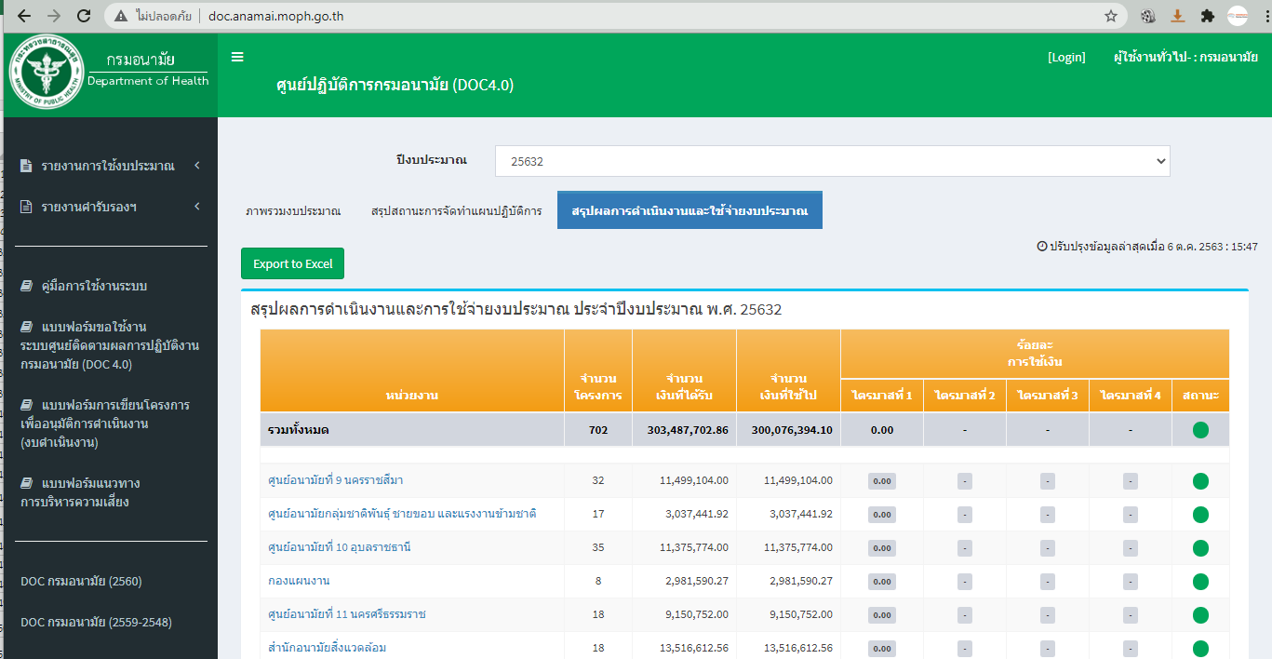
ทะเบียนผู้ขอใช้งานระบบศูนย์ติดตามผลปฏิบัติงาน กรมอนามัย DOC 4.0 (ผู้อำนวยการ) (ตุลาคม 2563)

ลำดับ | หน่วยงาน | สถานะ |  |  |  | ชื่อ - สกุล |  | เบอร์โทร | วันขอใช้ระบบ
 |  | DOC | CO | PSDG | Budget
1 | สำนักคณะกรรมการผู้ทรงคุณวุฒิ | þ |  |  |  | นพ.สมพงษ์ | ชัยโอภานนท์ | 081-825-2206 | 242069
2 | กลุ่มตรวจสอบภายใน | þ |  |  |  | น.ส.พิมพ์ภวดี | ศรีจันทร์ | 4105 | 241309
3 | กลุ่มพัฒนาระบบบริหาร | þ |  |  |  | นายธวัชชัย | บุญเกิด | 4234 | 242072
4 | กองการเจ้าหน้าที่ | þ |  |  |  | น.ส.ละออ | จันสุตะ | 4081 | 242067
5 | กองคลัง | þ |  |  |  | นางเกษร | ศุภกุลธาดาศิริ | 4140 | 241275
6 | กองแผนงาน | þ |  |  |  | นพ.ดำรง | ธำรงค์เลาหะพันธุ์ |  | 242069
7 | สำนักงานเลขานุการกรม | þ |  |  |  | นายวิโรจน์ | วัชระเกียรติศักดิ์
8 | ศูนย์ความร่วมมือระหว่างประเทศ | þ |  |  |  | น.ส.นัยนา | ใช้เทียมวงศ์ | 4291 | 242069
9 | ศูนย์สื่อสารสาธารณะ | þ |  |  |  | นายวินัย | รอดไทร | 4025 | 241710
10 | สำนักส่งเสริมสุขภาพ | þ |  |  |  | นพ.เอกชัย | เพียรศรีวัชรา | 09-1890-4608 | 241320
11 | สำนักทันตสาธารณสุข | þ |  |  |  | นางปิยะดา | ประเสริฐสม | 4212 | 241275
12 | สำนักโภชนาการ | þ |  |  |  | ดร.พญ.สายพิณ | โชติวิเชียร | 4328 | 241695
13 | สำนักอนามัยเจริญพันธุ์ | þ |  |  |  | นพ.พีระยุทธ | สานุกูล |  | 242072
14 | สำนักอนามัยผู้สูงอายุ | þ |  |  |  | นายแพทย์กิตติ | ลาภสมบัติศิริ | 4503 | 241694
15 | สถาบันพัฒนาอนามัยเด็กแห่งชาติ | þ |  |  |  | นางนนธนวนัณท์ | สุนทรา | 02 588 3088 ต่อ 3123 | 241695
16 | กองกิจกรรมทางกายเพื่อสุขภาพ | þ |  |  |  | นพ.อุดม | อัศวุตมางกุร | 4587 | 241303
17 | สำนักอนามัยสิ่งแวดล้อม | þ |  |  |  | นายสมชาย | ตู้แก้ว |  | 242073
18 | สำนักสุขาภิบาลอาหารและน้ำ | þ |  |  |  | นายสมศักดิ์ | ศิริวนารังสรรค์ | 4181 | 242069
19 | กองประเมินผลกระทบต่อสุขภาพ | þ |  |  |  | นางนภพรรณ | นันทพงษ์ | 4202 | 242069
20 | ศูนย์บริหารกฎหมายสาธารณสุข | þ |  |  |  | น.ส.อำพร | บุศรังษี | 4183 | 242225
21 | ศูนย์ห้องปฏิบัติการกรมอนามัย | þ |  |  |  | นายธนชีพ | พีระธรณิศร์ | 081-821-2681 | 242073

1 | ศูนย์อนามัยที่ 1 เชียงใหม่ | þ |  |  |  | พญ.นงนุช | ภัทรอนันตนพ | 081-847-1702 | 241311
2 | ศูนย์อนามัยที่ 2 พิษณุโลก | þ |  |  |  | นพ.บุญฤทธิ์ | สุขรัตน์ | 081-8866276 | 242072
3 | ศูนย์อนามัยที่ 3 นครสวรรค์ | þ |  |  |  | พญ.ศรินนา | แสงอรุณ | 056-255451 | 241696
4 | ศูนย์อนามัยที่ 4 สระบุรี | þ |  |  |  | พญ.ไสววรรณ | ไผ่ประเสริฐ | 084-8117744 | 241694
5 | ศูนย์อนามัยที่ 5 ราชบุรี | þ |  |  |  | นพ.วิเชียร | ตันสุวรรณนนท์ | 086-8087244 | 241850
6 | ศูนย์อนามัยที่ 6 ชลบุรี | þ |  |  |  | นพ.พนิต | โล่เสถียรกิจ | 087-535-7732 | 241304
7 | ศูนย์อนามัยที่ 7 ขอนแก่น | þ |  |  |  | นพ.ชาตรี | เมธาธราธิป | 061-9365955 | 242069
8 | ศูนย์อนามัยที่ 8 อุดรธานี | þ |  |  |  | พญ.ทิพา | ไกรลาศ |  | 242069
9 | ศูนย์อนามัยที่ 9 นครราชสีมา | þ |  |  |  | นพ.วีรพล | กิตติพิบูลย์ | 044-291505 | 241694
10 | ศูนย์อนามัยที่ 10 อุบลราชธานี | þ |  |  |  | นพ.สราวุฒิ | บุญสุข | 081-876-5412 | 241302
11 | ศูนย์อนามัยที่ 11 นครศรีธรรมราช | þ |  |  |  | นพ.วินัย | ตันติธนพร | 087-6819785 | 241695
12 | ศูนย์อนามัยที่ 12 ยะลา | þ |  |  |  | นพ.บุญแสง | บุญอำนวยกิจ | 073-212-862 | 241303
13 | สถาบันพัฒนาสุขภาวะเขตเมือง | þ |  |  |  | นพ.เกษม | เวชสุทธานนท์ | 02-521-3056 | 241319
14 | ศูนย์ทันตสาธารณสุขระหว่างประเทศ | þ |  |  |  | ทพ.ดร.แมนสรวง | วงศ์อภัย | 053-140-141 | 241303
15 | ศูนย์อนามัยกลุ่มชาติพันธุ์ ชายขอบ และแรงงานข้ามชาติ | þ |  |  |  | นพ.สุรพันธ์ | แสงสว่าง | 081-8255233 | 242069

 | หมายเหตุ | DOC |  | ผู้ขอใช้งานระบบ (จัดทำแผนงานและงบประมาณ/รายงานแผนงานและงบประมาณ)
 |  | CO |  | ผู้ประสานหน่วยงาน (ประสานแจ้งเปลี่ยนผู้รับผิดชอบของหน่วยงาน/รับแจ้งการติดตามข้อมูล)
 |  | PSDG |  | ผู้ขอใช้งานระบบ (รายงานตัวชี้วัด กพร )
 |  | P |  | รายงานการใช้กระดาษ

 | ผู้ใช้งานใหม่สามารถสมัครผ่าน Google Form ได้ที่
 | https://docs.google.com/forms/d/e/1FAIpQLSdzkEJsxyXeVYmr2tls-cClL4hXIU36AqNK4ISmeKNVAQuiig/viewform

 | หรือ

